MAPAS
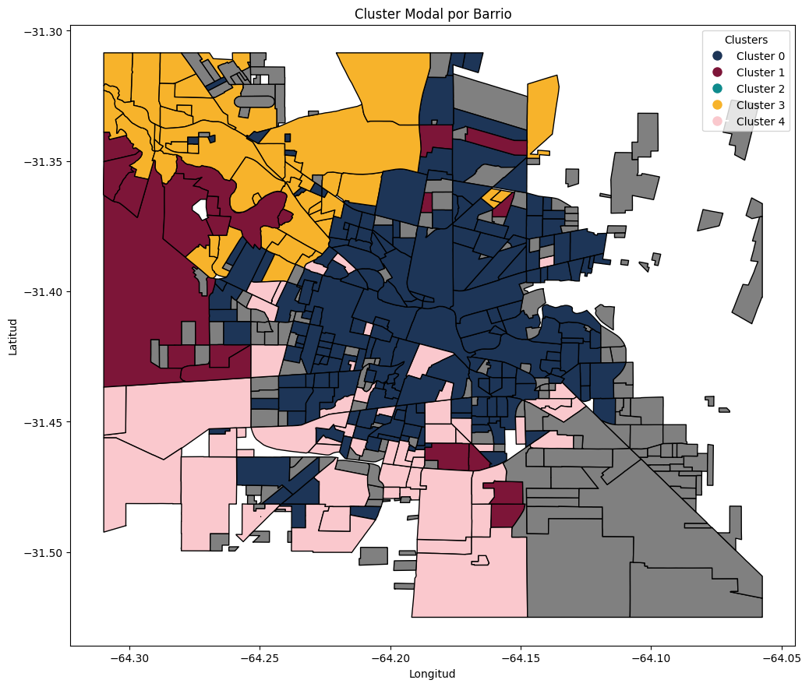
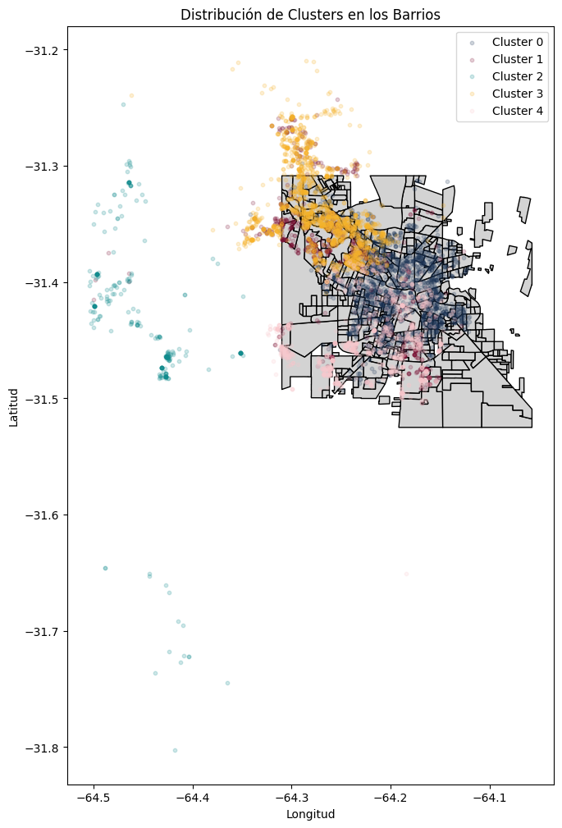
Observaciones
Cluster 2 tan solo agrupa lo que está fuera de CBA. Aun así en este análisis sirve ya que permite filtrar el ruido de datos dentro de la ciudad

GRAFICOS DE CLUSTERS
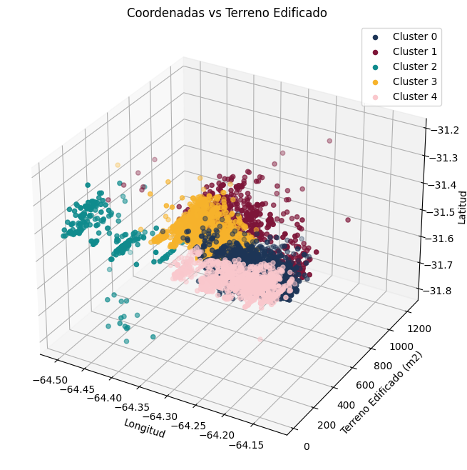
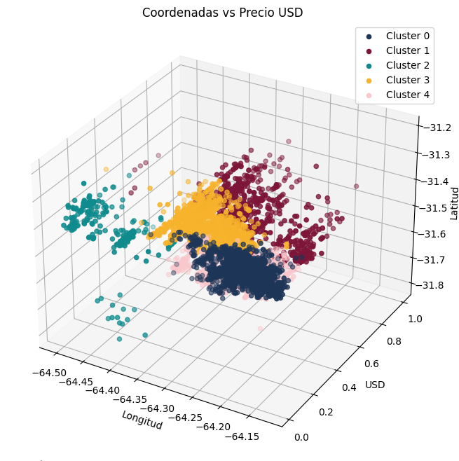
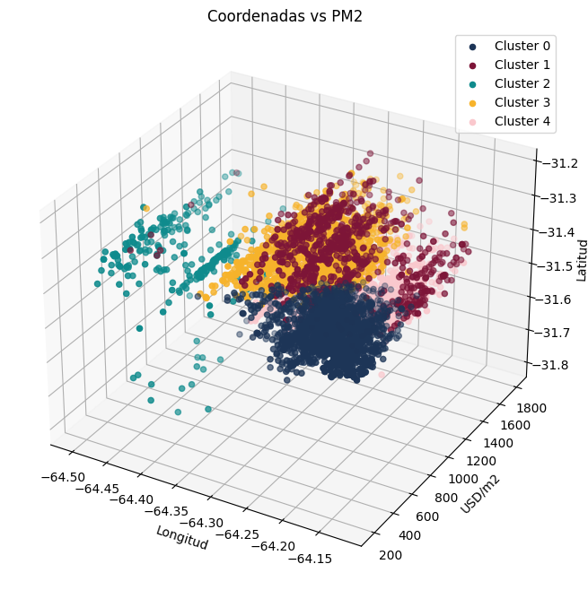
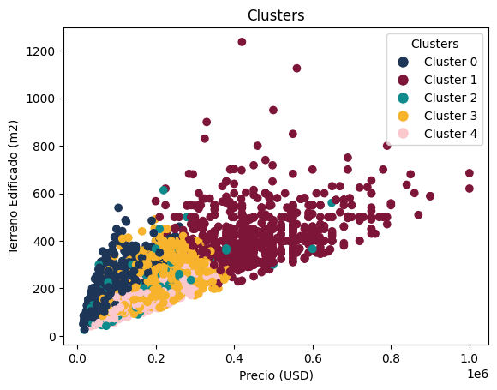
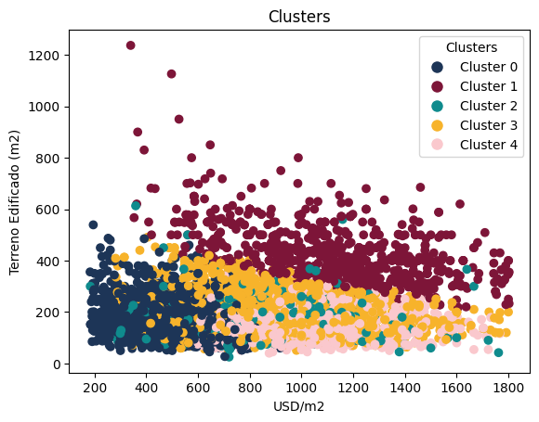
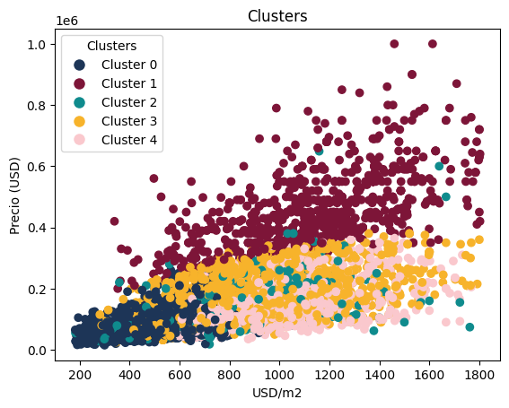
Observaciones
Descartamos la similitud entre los clusters 2 y 3. Parecen ser coincidentales.

